Sheet1
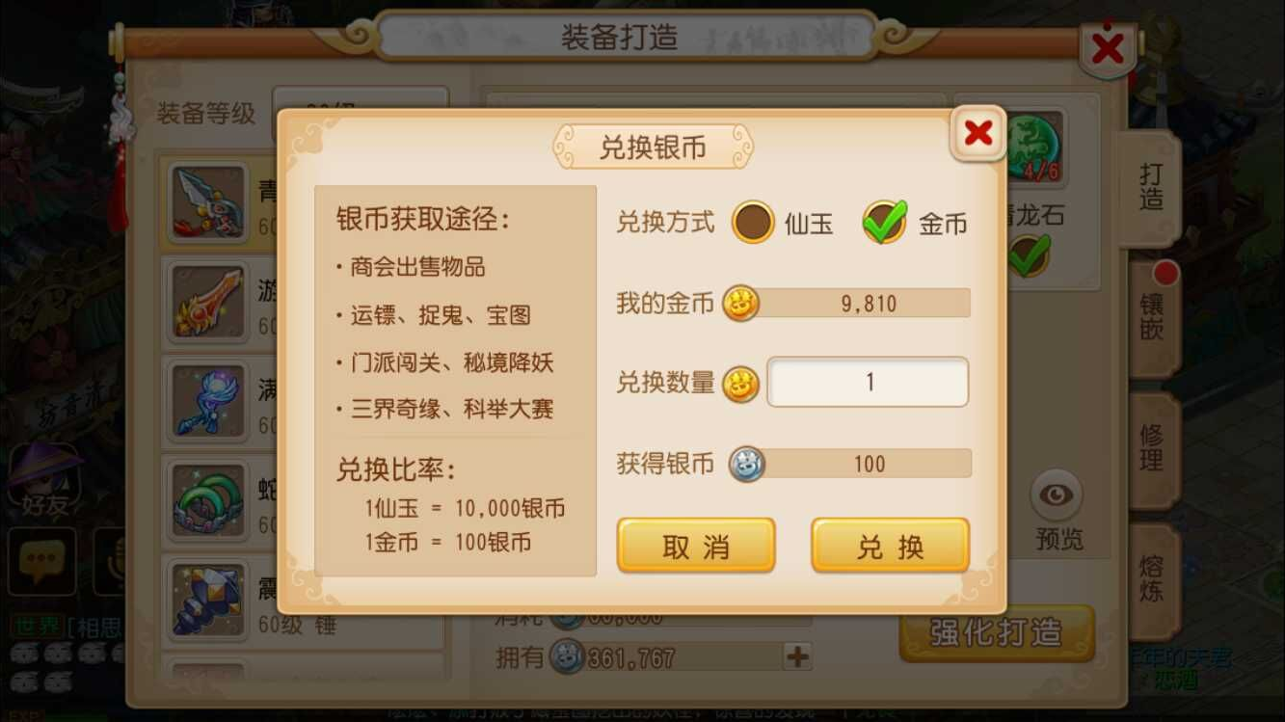
1 | 兑换金币界面
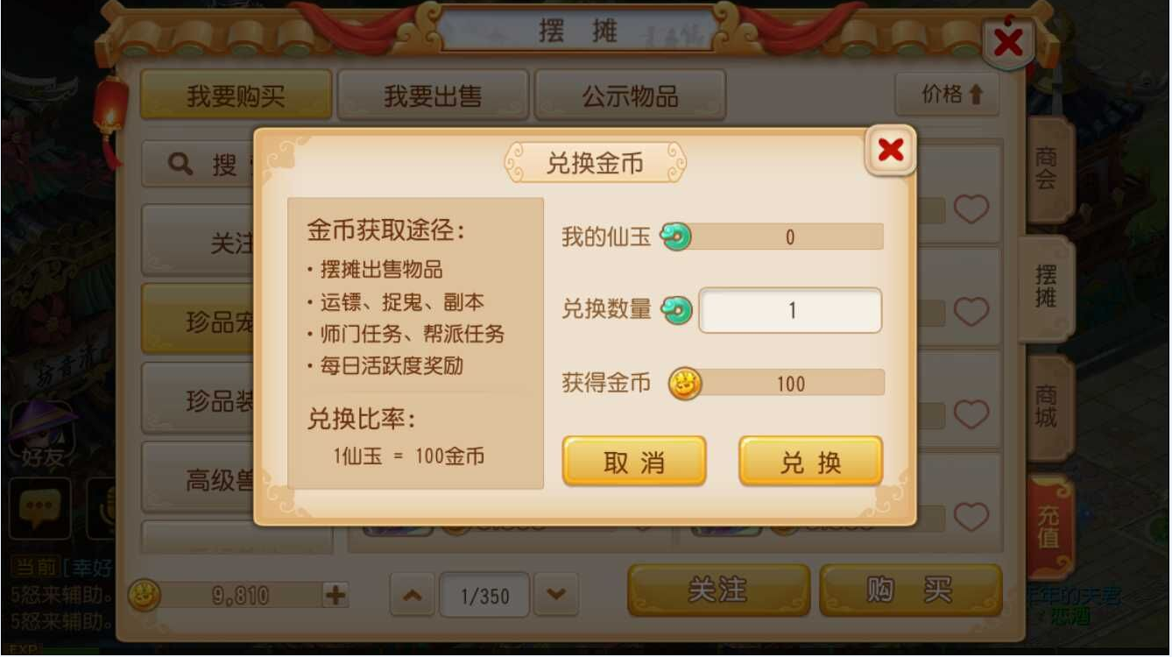

2 | 兑换银币界面

